Chi tiết địa chất
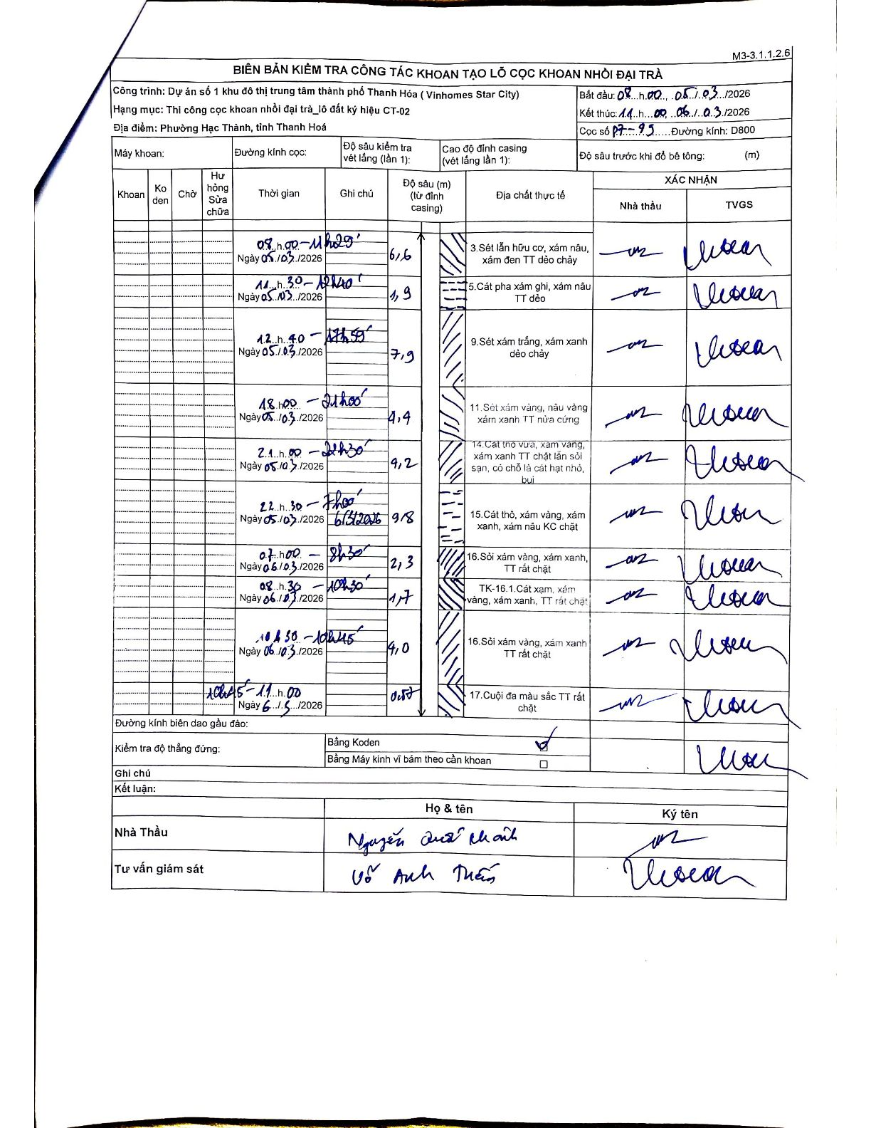
Dự án | Dự án số 1 khu đô thị trung tâm thành phố Thanh Hóa (Vinhomes Star City)
Hạng mục | Thi công cọc khoan nhồi đại trà_lô đất ký hiệu CT-02
Tên bộ phận | Phường Hạc Thành, tỉnh Thanh Hoá
Số hiệu cọc | P7-99
Biên bản số
Đường kính | D800
Bắt đầu thi công | 08:00 05/03/2026
Kết thúc thi công | 11:00 06/03/2026

Địa chất TT | Đường kính | Mô tả lớp thiết kế | Từ (h) | Đến (h) | Cao độ từ | Cao độ đến | T.Gian (h) | Dài (m) | V (m/h) | Ghi chú
1 | D800 | Sét lẫn hữu cơ, xám nâu, xám đen TT dẻo chảy | 08:00 05/03/2026 | 11:29 05/03/2026 | 0 | -6.6 | 3.48 | 6.6 | 1.89
2 | D800 | Cát pha xám ghi, xám nâu TT dẻo | 11:30 05/03/2026 | 12:40 05/03/2026 | -6.6 | -8.5 | 1.17 | 1.9 | 1.63
3 | D800 | Sét xám trắng, xám xanh dẻo chảy | 12:40 05/03/2026 | 17:59 05/03/2026 | -8.5 | -16.4 | 5.32 | 7.9 | 1.49
4 | D800 | Sét xám vàng, nâu vàng xám xanh TT nửa cứng | 18:00 05/03/2026 | 21:00 05/03/2026 | -16.4 | -20.8 | 3 | 4.4 | 1.47
5 | D800 | Cát thô vừa, xám vàng, xám xanh TT chặt lẫn sỏi sạn, có chỗ là cát hạt nhỏ, bụi | 21:00 05/03/2026 | 22:30 05/03/2026 | -20.8 | -30 | 1.5 | 9.2 | 6.13
6 | D800 | Cát thô, xám vàng, xám xanh, xám nâu KC chặt | 22:30 05/03/2026 | 07:00 06/03/2026 | -30 | -39.8 | 8.5 | 9.8 | 1.15 | Ngày 6/3/2026
7 | D800 | Sỏi xám vàng, xám xanh, TT rất chặt | 07:00 06/03/2026 | 08:30 06/03/2026 | -39.8 | -42.1 | 1.5 | 2.3 | 1.53
8 | D800 | TK-16.1.Cát xạm, xám vàng, xám xanh, TT rất chặt | 08:30 06/03/2026 | 10:30 06/03/2026 | -42.1 | -43.8 | 2 | 1.7 | 0.85
9 | D800 | Sỏi xám vàng, xám xanh TT rất chặt | 10:30 06/03/2026 | 10:45 06/03/2026 | -43.8 | -47.8 | 0.25 | 4 | 16
10 | D800 | Cuội đa màu sắc TT rất chặt | 10:45 06/03/2026 | 11:00 06/03/2026 | -47.8 | -48.3 | 0.25 | 0.5 | 2

ẢNH BIÊN BẢN GỐC

